SI-DRYP-19-2022
S.I.-DPYT-19-2022 Servicio de Mediciones de parámetros técnicos a las emisiones analógicas del canal número 12 – Teleantioquia en el municipio de Heliconia
 |  |  |  | Página 1 de 1
FORMATO 2
VALOR DE LA COTIZACIÓN
 | DESCRIPCIÓN | CANTIDAD | VALOR UNITARIO | VALOR/ TOTAL
1 | Mediciones de parámetros técnicos a las emisiones analógicas del canal número 12 – Teleantioquia en el municipio de Heliconia exigidas por la ANE | 1
 | Plazo de Entrega:
 | Garantía

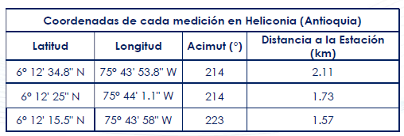
*Si el proponente ofrece alguno de los costos como valor agregado deberá especificar por qué no relaciona el costo del item señalado.

 | Empresa que cotiza:
 | Formato diligenciado por:
 | Cargo en la empresa: | Teléfono
 | Correo electrónico: | Ciudad
 | Firma ___________________________________________________________

